Sheet1
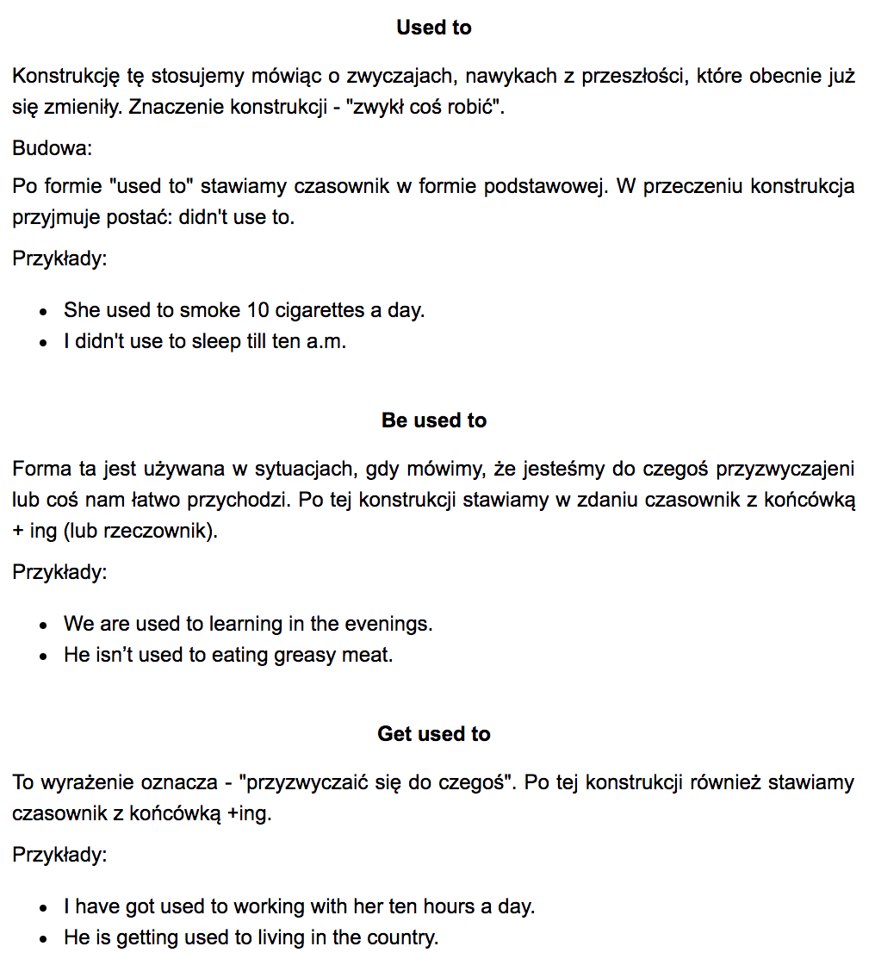
although | aczkolewiek, mimo ze
therefore | w zwiazku z tym
stitches | szwy
excellently | swietnie
actually | wlasciwie
tawn hall | ratusz

tailor | krawiec
refuse | odrzucac
vacancy | wolna posada
brace | klamra
former | byly
apparently | widocznie, pozornie
prolong | przedluzac
obsolete | przestarzaly

unless | chyba ze
unlikely | mało prawdopodobne
unlike | w odroznieniu
apparently | widocznie, pozornie
accused | oskarzony
likewise | również

admit | przyznac
spies | szpiedzy
foldable | skladany
literally | doslownie
regardless | bez wzgledu
unlike | w odruznieniu
pension | emerytura
revenue | dochod

whereas | natomiast
epoch | epoka
tradeoff | kompromis
fraud | oszustwo
certainly | na pewno
feasting | ucztowanie
unlikely | malo prawdopodobne
postpone | odroczyc

intangibles | wartosci niematerialne
unguarded | nieopatrzny
stick by | trzymac sie (czegos)
waivers | zwolnienia
decent | przyzwoity
complain | narzekac
viable | wykonalny
hand over | przekazać

lint | szarpie
lean | pochylac sie
featuring | wyposazony
impaired | uposledzony
nevertheless | niemniej jednak
grasps | chwyta
harshly | cierpko
flaws | bledy

profound | gleboki
admit | przyznac
acknowledge | uznac
acknowledgement | potwirdzenie
rural | wiejski
misunderstanding | nieporozumienie
misleading | zwodniczy
thus | a zatem

Frontier | Granica
Venue | Miejsce spotkania
Cohesion | Spójność
Due | Z powodu
Foreground | Pierwszoplanowy
I will be grateful | Będę wdzięczny

Eventually | Wreszcie, ostatecznie

